Sheet2
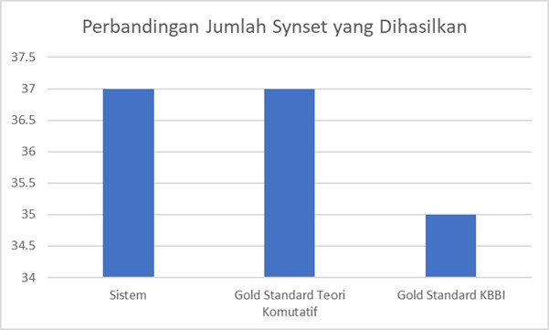

Perbandingan Jumlah Synset yang Dihasilkan

Sistem | Gold Standard Teori Komutatif | Gold Standard KBBI
37 | 37 | 35

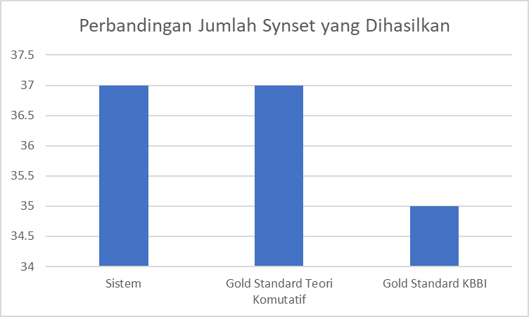

Perbandingan Jumlah Synset yang Dihasilkan

